상품제안서
[제이손] 잘라쿡 케익포크 2P세트 | 상품코드: S12745

 |  |  |  |  |  | 02-713-8555 | www.synergygift.co.kr
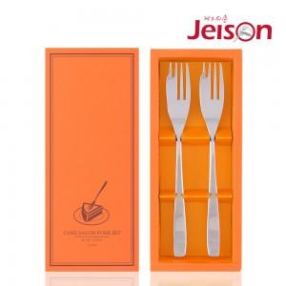

【상세/제작정보】 | .

【인쇄/포장옵션】 | 레이저 / 포장지포장

【공급단가】 | 수량 | 50~ | 300~ | 1,000~ | 2,000~
*VAT별도 | 단가 | 5,350원 | 5,150원 | 4,950원 | 4,750원

【상품 URL】 | https://www.synergygift.co.kr:443/src/goods_detail.php?gdno=3871

